Zuschläge 1.Oktober 2021
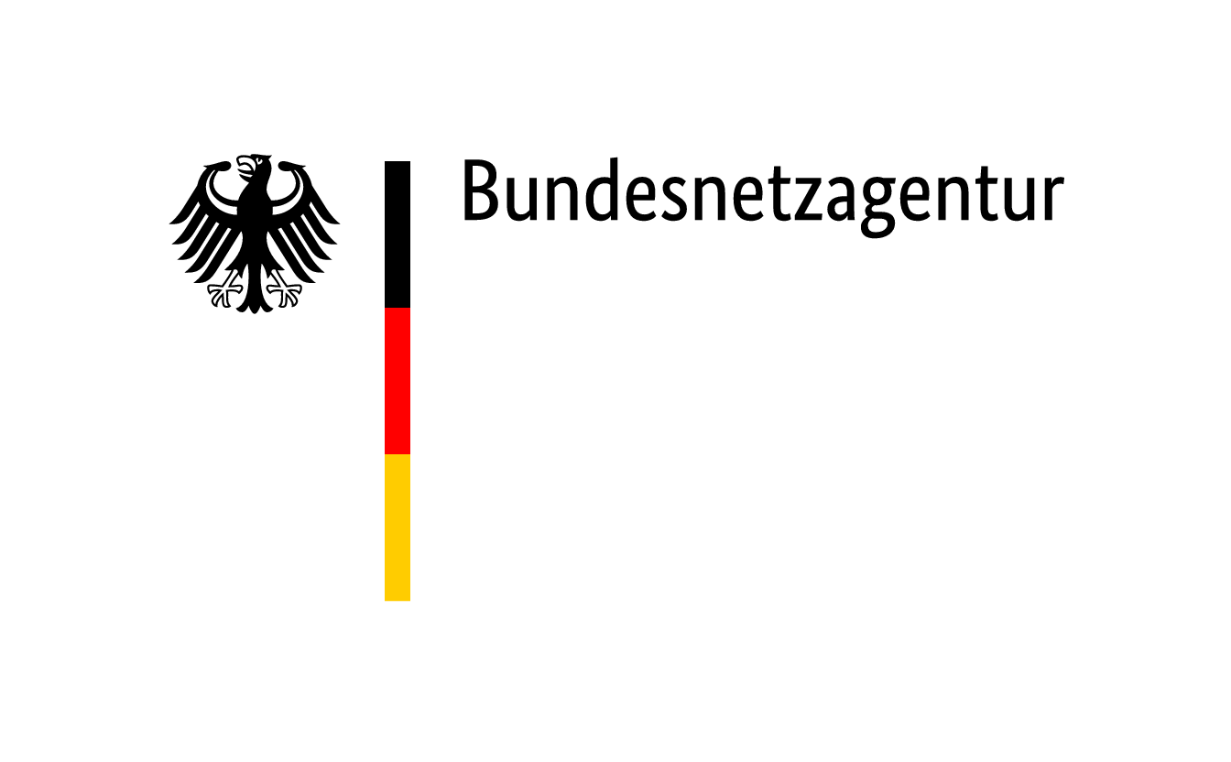

 | Zuschläge im Ausschreibungsverfahren für Steinkohleanlagen und Braunkohle-Kleinanlagen nach dem KVBG für den Gebotstermin vom 1. Oktober 2021
BNAId | Name des Bieters | Name der Anlage | Bezuschlagte Gebotsmenge [MW] | Gebotsnummer | Zuschlagsnummer | Angestrebte Nutzung des Standorts nach dem Wirksamwerden des Verbots der Kohleverfeuerung (Eigenerklärung des Bieters)
BNA1141 | Pfeifer & Langen GmbH & Co. KG | HKW Euskirchen | 14.164 | 1 | KVBG21-3/001 | Das HKW wird auf einen anderen Brennstoff umgestellt. Das HKW dient unverändert der Herstellung von Zucker.
BNA1185 | Pfeifer & Langen GmbH & Co. KG | HKW Könnern - Block 1 | 8.350 | 2 | KVBG21-3/002 | Das HKW wird auf einen anderen Brennstoff umgestellt. Das HKW dient unverändert der Herstellung von Zucker.
BNA0377 | Uniper Kraftwerke GmbH | Kraftwerk Staudinger Block 5 | 510.000 |  | KVBG21-3/003 | Durch die Lage im Großraum Frankfurt sowie die Nähe zum Übertragungsnetz der Betreiber TenneT und Avacon eignet sich der Standort besonders gut für die Ansiedlung von Rechenzentren. Eine Umwidmung des Planungsstatus des Kraftwerksstandorts ist angestoßen worden, um auf einzelnen Flächen Gewerbe anzusiedeln. Darüber hinaus unterstützt Uniper die Wärmewende in der Region und untersucht mit einem regionalen Energieversorger die Nachnutzung von Flächen und Infrastrukturen zur Errichtung eines innovativen, erneuerbaren Fernwärmekonzepts. Denkbar ist auch die zukünftige Nutzung von Rechenzentrums-Abwärme im Fernwärmenetz. Weitere Zukunftsthemen (Erzeugung/Rückverstromung von Wasserstoff, großtechnische Batteriespeicher, innovative Netzdienstleistungen) werden untersucht.

